Design UI and Function
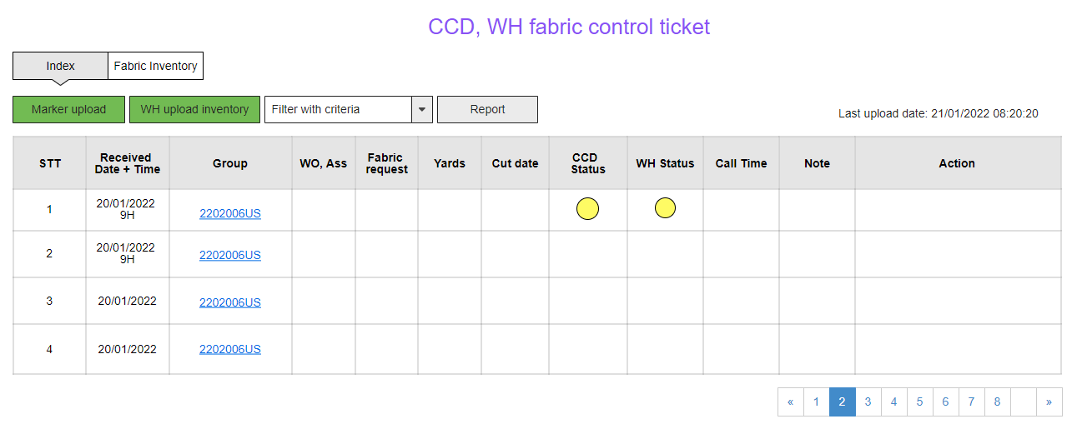
- Marker upload: Marker tải lên file nhóm phiếu theo format của chị Đàm Huyền | Marker file template'!A1

- WH upload inventory: WH tải lên file tồn kho hàng ngày thông tin về các cuộn vải từ hệ thống của tập đoàn của anh Nam | WH inventory file template'!A1

- Filter with criteria: Bộ lọc theo tiêu chí - nhóm phiếu, wo, wl, mã vải, cut date,….

- Report: Xuất báo cáo hàng ngày, hàng tuần, hàng tháng ra file lưu trữ định dạng excel

- Bảng thông tin nhóm phiếu sau khi marker upload. CCD team gọi phiếu yêu cầu tới WH team

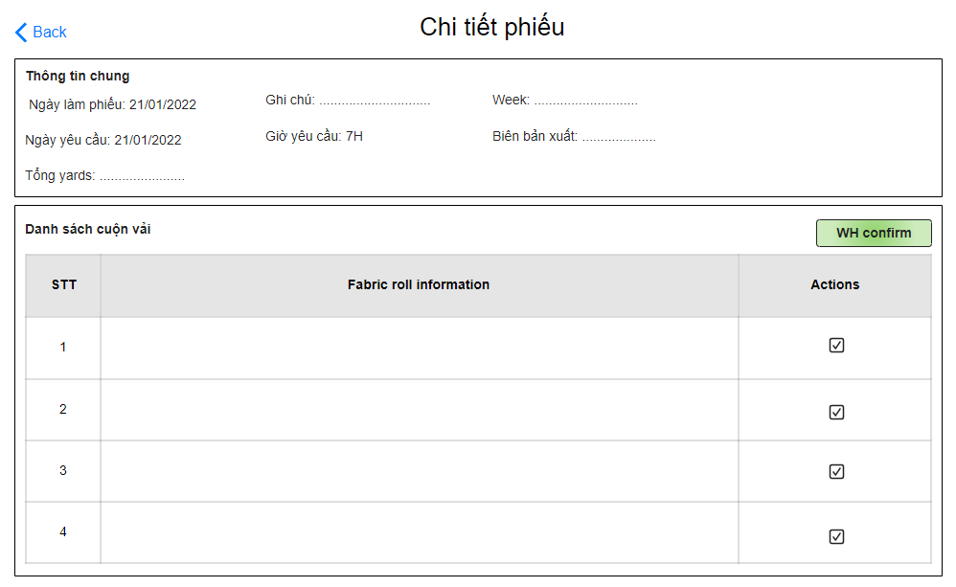

- Thông tin phiếu gổm thông tin chung và danh sách cuộn vải được hệ thống tự động suggesstion theo mã vải và theo số yards yêu cầu

- WH confirm: WH team xác nhận cấp đủ vải theo phiếu sau đó phiếu đổi trạng thái chuyển sang cho CCD

- Thêm điều chỉnh thông tin theo từng cuộn, số lượng, vị trí,…

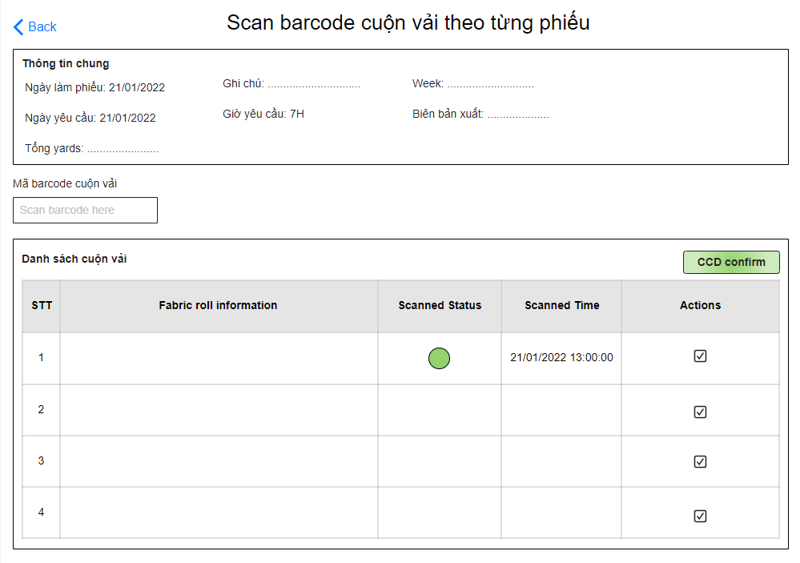

- CCD team nhận phiếu đã được WH xác nhận cấp đủ vải sau đó tiến hành scan theo phiếu

- CCD team xác nhận nhận đầy đủ và confirm chuyển trạng thái hoàn thành phiếu

- Thêm confirm khi chưa đủ

- Đổ thêm báo cáo

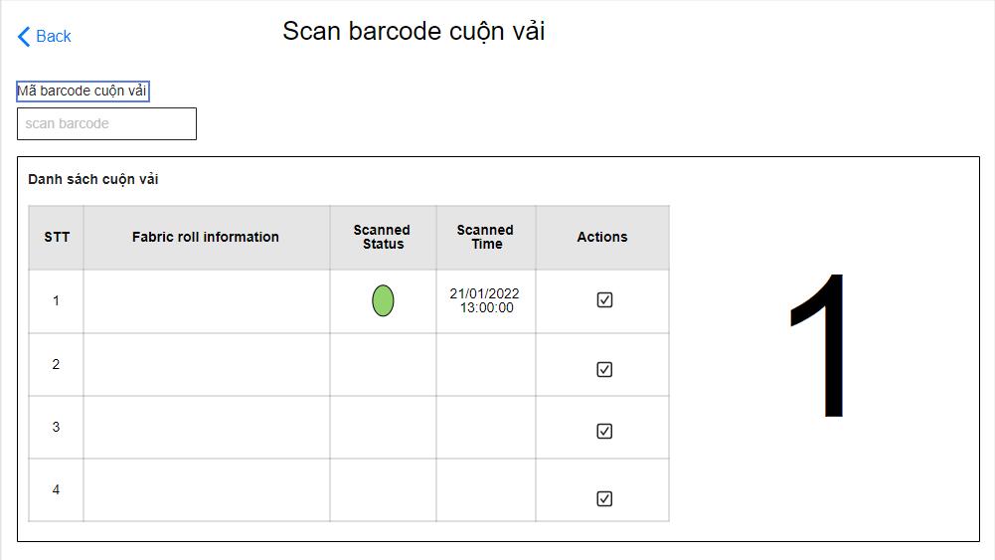

- CCD team scan cuộn vải không theo mã phiếu, hệ thống tự động ghi nhận mã cuộn vải scan và mapping với mã phiếu chứa cuộn vải

- CCD team xác nhận nhận đầy đủ và confirm chuyển trạng thái hoàn thành các phiếu tại màn hình chính

